Balcon
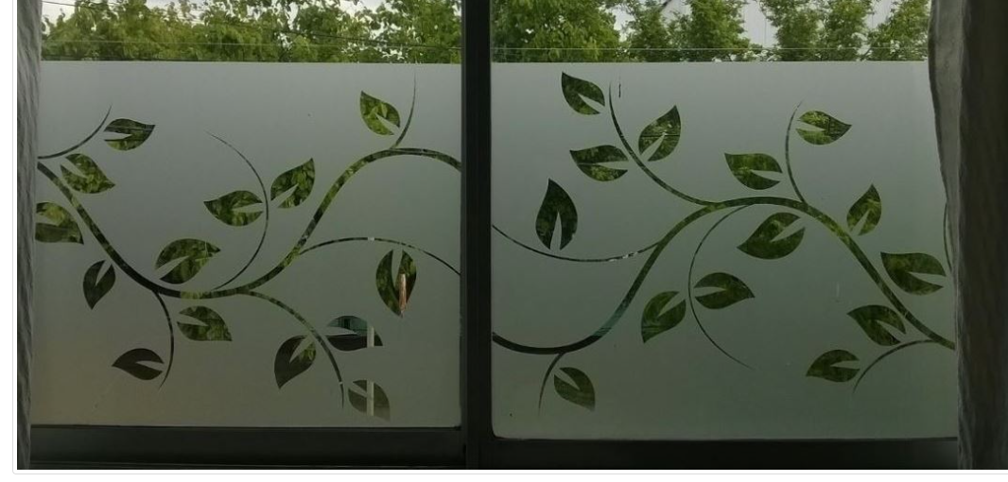
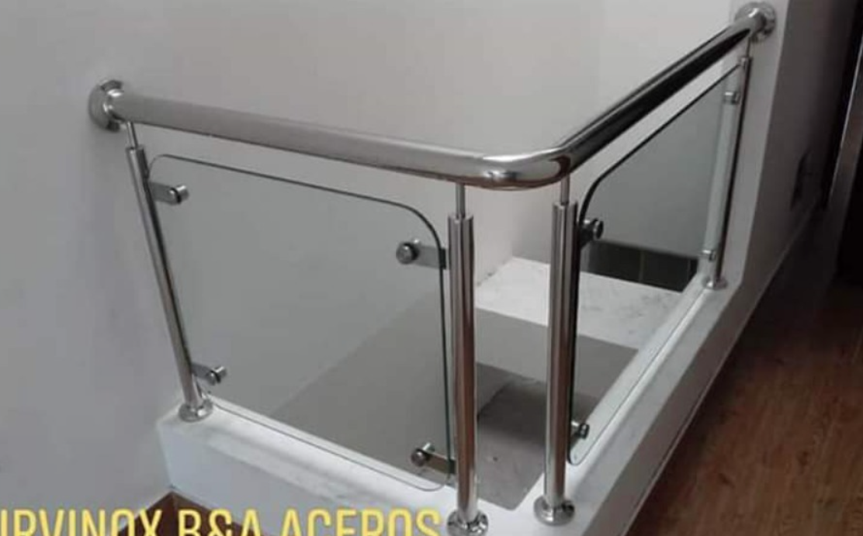
precio | concepto | detalle | detalle 2 | tiempo | adelanto
1900 | acero |  |  | 9 dias | 1300 | efectivo
1500 | vidrio templado y lamina arenado con diseño de 8 mm | puede ser menos hasta 1500 | al pedir se da 50% | 10 a 15 dias | 1700 | transferencia
480 | 40 | 12 | pipa con platina | - | 480 | transferencia | 3530
 | adelanto Juan |  |  |  | 50 | efectivo | 1150
 |  |  |  |  |  |  | 2380
 |  | EX
3880 | 8.6 | 451.1627907 |  |  | 3530 | 350
 |  |  |  |  |  | Deuda actual

 | 2 balcones con vidrio templado laminado de 4 micrones arenado con diseño y curvas con base de platina, medidas del parante es 1 mt de piso a techo. El vidrio mide: ancho: 70 cm, alto: 90 cm. Debe haber 5 cm de espacios en los 4 lados, el diseño del arenado laminado. |  | Ejemplo de arenado

